INDICE
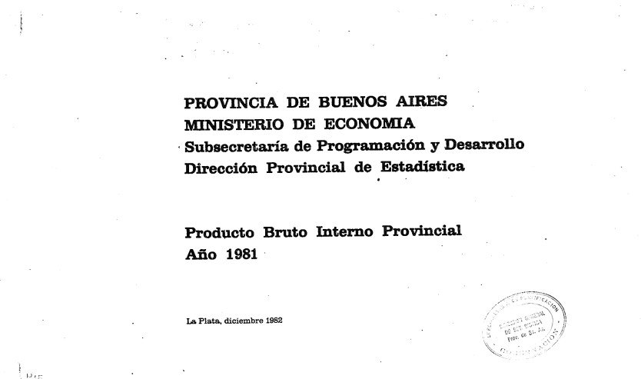
PRODUCTO BRUTO INTERNO DE LA PROVINCIA DE BUENOS AIRES
Año 1981
 | Cuadro
PRODUCTO BRUTO INTERNO A PRECIOS CORRIENTES DE MERCADO | 1
PRODUCTO BRUTO INTERNO A COSTO CONSTANTE DE FACTORES | 2
PRODUCTO BRUTO INTERNO A COSTO DE FACTORES | 3
INDICE DE VOLUMEN FISICO DE LA PRODUCCION SEGUN FACTORES ECONOMICOS | 4
PRECIOS IMPLICITOS EN EL PRODUCTO BRUTO INTERNO SECTORIAL | 5
PRODUCTO BRUTO INTERNO A COSTO CONSTANTE DE FACTORES | 6
PRODUCTO BRUTO INTERNO, A COSTO CORRIENTE DE FACTORES, SEGÚN SECTORES ECONOMICOS | 7

